Sheet1
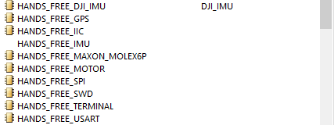
版本号： | V1.0 | 更新日期 | 2016-01-08 | 意见箱： | 576709718@qq.com
引言： | (在初期，我们会用一些现成的网上买得到的模块)
 | Hands_Free提供现成的 模块，固定标准的元件封装，以及部分电路设计的解决方案。为的让开发人员更好地将研究重心转移到顶层上。
 | 基本原则是：小巧，稳定，美观， 为 开发 布线 提供便利。
模块开发规范：

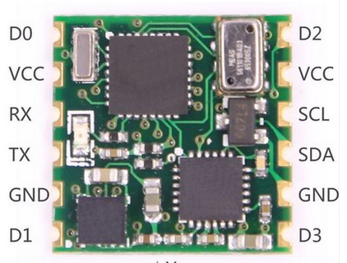
 | 板载模块 |  |  | 约定 |  |  | 完整配套材料
 |  |  |  | 1：电源模块上的LED和开关[元件规范]可以是直插的。 |  |  | 1.描述文件 .txt。
 |  |  |  | 2：除1约定之外，模块上不能有插件。 |  |  | 2.相应的底板封装。
 |  |  |  | 3: 背面不能有元器件。 |  |  | 3.配套程序PACKAGE设计。
 |  |  |  | 4：邮票孔。
 |  |  |  | 5：[电路规范]

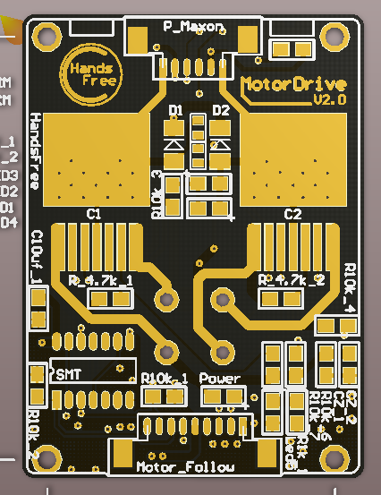
 | 独立模块 |  |  | 约定 |  |  | 完整配套材料
 |  |  |  | 1：固定铜柱 2mm。 |  |  | 1.描述文件 .txt。
 |  |  |  | 2: 调试用器件放背面。 |  |  | 2.相应的接头封装HANS_FREE_XX。
 |  |  |  | 3: 背面不能有元器件。 |  |  | 3.配套程序PACKAGE设计。
 |  |  |  | 4：基本的电源等信息显示。
 |  |  |  | 5：[电路规范]

 | 模块链接
 |  | 核心板 DISCOVERY |  | https://item.taobao.com/item.htm?spm=a1z09.2.0.0.ebZOk5&id=16158681829&_u=v1g8nedo591c
 |  | 核心板 |  | https://item.taobao.com/item.htm?spm=a1z0k.7385961.1997985097.d4918997.3PYLp4&id=523383164199&_u=f1g8nedocd67
 |  | USB串口模块 |  | https://detail.tmall.com/item.htm?spm=a1z0d.6639537.0.0.nxKmXI&id=520325822046
 |  | 十轴GY86模块 |  | https://item.taobao.com/item.htm?spm=2013.1.0.0.GFNNYJ&id=522553143764&scm=1007.11962.16508.100200300000000&pvid=1d76dfc3-3afb-46f6-a01d-1cb1e7eaa57f
 |  | 以太网模块 |  | https://item.taobao.com/item.htm?spm=a1z0k.7385961.1997985097.d4918997.3PYLp4&id=40953376826&_u=f1g8nedoc8c6
 |  |  |  | https://item.taobao.com/item.htm?spm=a1z0k.7385961.1997985097.d4918997.3PYLp4&id=39715916425&_u=f1g8nedocd11

PCB规范：

 | [元件规范] |  |  |  |  | [电路规范] |  | [铜柱间距规范]
 | 直插型LED - 【外壳配套】 |  |  |  |  | 自恢复保险丝 |  | 待定
 | [待定]
 | 直插型开关 - 【外壳配套】 |  |  |  |  | ADC电压取模电路(大于3.3V场合)
 | [待定] |  |  |  |  | 1：11分压
 | 基本电容 - 固定封装 |  |  |  |  | 一些情况下的限流电阻的引脚保护(热拔插的地方)

 |  |  |  |  |  | 上下拉电阻标准:10K 注意切勿10上下拉一起加导致电压钳位

 | 基本电阻 - 固定封装 |  |  |  |  | 续流二极管，单向功率二极管

 | [线材规范]
 | HANDS_FREE_CAN:
 |  | MX3.0mm间距 连接器 1*2P |  | https://item.taobao.com/item.htm?spm=a1z0d.6639537.1997196601.12.mYRJYR&id=520716057906
 |  | 线材： |  | https://item.taobao.com/item.htm?spm=a1z0d.6639537.1997196601.4.C6TeK3&id=520739220878
 | HANDS_FREE_POWER:
 |  | 5557 间距4.2 连接器 1*2P |  | https://item.taobao.com/item.htm?spm=a1z09.2.0.0.FrryQT&id=522579244111&_u=9npif85c260
 |  | 硅胶线材： |  | https://item.taobao.com/item.htm?spm=a1z09.2.0.0.2lUdBQ&id=14644636268&_u=vnpif851cfb
 | HANDS_FREE_XXX:
 |  | MOLEX 间距1.25 连接器 XP |  | https://item.taobao.com/item.htm?spm=a1z09.2.0.0.FrryQT&id=15450793830&_u=9npif855b09
 |  | 线材： |  | https://item.taobao.com/item.htm?spm=a1z09.2.0.0.FrryQT&id=15463877940&_u=9npif85e352

